行政事業レビューシート
※平成３１年以降の表記は、新元号に読み替えることとする。
 |  |  |  |  |  |  |  |  |  |  |  |  |  |  |  |  |  |  |  |  |  |  | 事業番号 |  |  |  |  |  | 0125
平成３１年度行政事業レビューシート |  |  |  |  |  |  |  |  |  |  |  |  |  |  |  |  |  |  |  |  |  | （ | 国土交通省 |  |  |  |  |  |  |  |  | ）
事業名 |  |  | 水害等統計作成経費 |  |  |  |  |  |  |  |  |  |  | 担当部局庁 |  |  |  |  | 水管理・国土保全局 |  |  |  |  |  |  |  | 作成責任者
事業開始年度 |  |  | 昭和３６年度 |  |  |  |  | 事業終了 （予定）年度 |  |  |  | 終了予定なし |  | 担当課室 |  |  |  |  | 河川計画課河川計画調整室 |  |  |  |  |  |  |  | 室長 森本 輝
会計区分 |  |  | 一般会計
根拠法令 （具体的な 条項も記載） |  |  | 統計法（平成19年5月23日法律第53号）第19条第1項 |  |  |  |  |  |  |  |  |  |  | 関係する 計画、通知等 |  |  |  |  | 公的統計の整備に関する基本的な計画 （平成26年3月25日閣議決定）
主要政策・施策 |  |  | - |  |  |  |  |  |  |  |  |  |  | 主要経費 |  |  |  |  | その他の事項経費
事業の目的 （目指す姿を簡潔に。3行程度以内） |  |  | 全国における洪水等の水害により、個人・法人が所有する一般資産、公共土木施設及び公益事業者施設等に発生した被害の実態について網羅的に調査を実施するとともに、資産別・異常気象別・河川種類別等に分類し、それらの経年変化を把握することができる唯一の統計書等を作成し、河川に係る行政施策の実施に必要な基礎資料を得ることを目的としている。
事業概要 （5行程度以内。別添可） |  |  | ①毎年、1月1日から12月31日までの間に発生した全ての水害に係る個人・法人が所有する一般資産、公共土木施設及び公益事業者施設等の詳細な被害実態（被災建物ごとの浸水深、床面積、世帯数、事業所従業者数等並びに公共土木施設被害額、公益事業等被害額）を網羅的に調査するため、最も的確に調査・把握できる地方公共団体に委託のうえ、実施。 ②水害被害の実態調査を通じて得られた結果をとりまとめ、それらの経年変化を把握することができる統計書等の作成。
実施方法 |  |  | 直接実施、委託・請負
予算額・ 執行額 （単位:百万円） |  |  |  |  |  |  |  |  |  | 28年度 |  |  | 29年度 |  |  |  |  | 30年度 |  |  |  |  |  | 31年度 |  |  |  | 32年度要求
 |  |  | 予算の状況 |  | 当初予算 |  |  |  |  | 14 |  |  | 13 |  |  |  |  | 13 |  |  |  |  |  | 13
 |  |  |  |  | 補正予算 |  |  |  |  | - |  |  | - |  |  |  |  | -
 |  |  |  |  | 前年度から繰越し |  |  |  |  | - |  |  | - |  |  |  |  | - |  |  |  |  |  | -
 |  |  |  |  | 翌年度へ繰越し |  |  |  |  | - |  |  | - |  |  |  |  | -
 |  |  |  |  | 予備費等 |  |  |  |  | - |  |  | - |  |  |  |  | -
 |  |  |  |  | 計 |  |  |  |  | 14 |  |  | 13 |  |  |  |  | 13 |  |  |  |  |  | 13 |  |  |  | 0
 |  |  | 執行額 |  |  |  |  |  |  | 12 |  |  | 12 |  |  |  |  | 11
 |  |  | 執行率（％） |  |  |  |  |  |  | 86% |  |  | 92% |  |  |  |  | 85%
 |  |  | 当初予算＋補正予算に対する執行額の割合（％） |  |  |  |  |  |  | 86% |  |  | 92% |  |  |  |  | 85%
平成31・32年度 予算内訳 （単位：百万円） |  |  | 歳出予算目 |  |  |  |  |  |  | 31年度当初予算 |  |  | 32年度要求 |  |  |  |  | 主な増減理由
 |  |  | 統計情報調査地方公共団体委託費 |  |  |  |  |  |  | 11
 |  |  | 水害・土砂災害対策調査費 |  |  |  |  |  |  | 2

 |  |  | その他 |  |  |  |  |  |  | 0 |  |  | 0
 |  |  | 計 |  |  |  |  |  |  | 13 |  |  | 0
成果目標及び 成果実績 （アウトカム） |  |  | 定量的な成果目標 |  |  |  |  |  |  | 成果指標 |  |  |  |  |  | 単位 |  |  | 28年度 |  |  | 29年度 |  |  | 30年度 |  | 中間目標 |  |  | 目標最終年度
 |  |  |  |  |  |  |  |  |  |  |  |  |  |  |  |  |  |  |  |  |  |  |  |  |  |  | 32 |  | 年度 | - | 年度
 |  |  | 河川行政推進のため、年度ごとの水害統計ホームページ閲覧件数を34,000件にする。 |  |  |  |  |  |  | 水害統計ホームページ閲覧件数 |  |  |  | 成果実績 |  | 件 |  |  | 35,898 |  |  | 31,881 |  |  | 27,640 |  | - |  |  | -
 |  |  |  |  |  |  |  |  |  |  |  |  |  | 目標値 |  | 件 |  |  | 34,000 |  |  | 34,000 |  |  | 34,000 |  | 34,000 |  |  | 34,000
 |  |  |  |  |  |  |  |  |  |  |  |  |  | 達成度 |  | ％ |  |  | 106 |  |  | 94 |  |  | 81 |  | - |  |  | -
根拠として用いた 統計・データ名 （出典） |  |  | 水害統計ホームページ閲覧件数（国土交通省水管理･国土保全局調べ（平成31年3月））

活動指標及び 活動実績 （アウトプット） |  |  | 活動指標 |  |  |  |  |  |  |  |  |  |  |  |  | 単位 |  |  | 28年度 |  |  | 29年度 |  |  | 30年度 |  | 31年度 活動見込 |  |  | 32年度 活動見込
 |  |  | 水害統計の作成 |  |  |  |  |  |  |  |  |  |  | 活動実績 |  | 件 |  |  | 1 |  |  | 1 |  |  | 1 |  | - |  |  | -
 |  |  |  |  |  |  |  |  |  |  |  |  |  | 当初見込み |  | 件 |  |  | 1 |  |  | 1 |  |  | 1 |  | 1 |  |  | -
単位当たり コスト |  |  | 算出根拠 |  |  |  |  |  |  |  |  |  |  |  |  | 単位 |  |  | 28年度 |  |  | 29年度 |  |  | 30年度 |  | 31年度活動見込
 |  |  | 水害統計作成に要するコスト業務執行額／水害統計 |  |  |  |  |  |  |  |  |  |  | 単位当たり コスト |  | 百万円 |  |  | 12 |  |  | 12 |  |  | 11 |  | 13
 |  |  |  |  |  |  |  |  |  |  |  |  |  | 計算式 |  | 百万円/件 |  |  | 12/1 |  |  | 12/1 |  |  | 11/1 |  | 13/1
政策評価、新経済・財政再生計画との関係 | 政策評価 | 政策 | 4 水害等災害による被害の軽減
 |  | 施策 | 12 水害・土砂災害の防止・減災を推進する
 |  | 測定指標 | 定量的指標 |  |  |  |  |  |  |  |  |  |  |  |  | 単位 |  |  | 28年度 |  |  | 29年度 |  |  | 30年度 |  | 中間目標 |  |  | 目標年度
 |  |  |  |  |  |  |  |  |  |  |  |  |  |  |  |  |  |  |  |  |  |  |  |  |  |  |  |  | 年度 |  | 年度
 |  |  | - |  |  |  |  |  |  |  |  |  |  | 実績値 |  | - |  |  | - |  |  | - |  |  | - |  | - |  |  | -
 |  |  |  |  |  |  |  |  |  |  |  |  |  | 目標値 |  | - |  |  | - |  |  | - |  |  | - |  | - |  |  | -

 |  | 本事業の成果と上位施策・測定指標との関係
 |  | 全国における洪水等の水害により、個人・法人が所有する一般資産、公共土木施設及び公益事業者施設等に発生した被害の実態について網羅的に調査を実施するとともに、資産別・異常気象別・河川種類別等に分類し、それらの経年変化を把握することができる唯一の統計書等を作成し、河川に係る行政施策の実施に必要な基礎資料を得ることで、水害・土砂災害の防止・減災の推進に寄与する。

 | 新経済・財政再生計画改革工程表 2018 | 取組事項 | 分野： |  |  | -
 |  | KPI (第一階層） | ＫＰＩ （第一階層） |  |  |  |  |  |  |  |  |  |  |  |  | 単位 |  |  | 計画開始時 |  |  | 30年度 |  |  | 31年度 |  | 中間目標 |  |  | 目標最終年度
 |  |  |  |  |  |  |  |  |  |  |  |  |  |  |  |  |  |  |  | 年度 |  |  |  |  |  |  |  |  | 年度 |  | 年度
 |  |  | - |  |  |  |  |  |  |  |  |  |  | 成果実績
 |  |  |  |  |  |  |  |  |  |  |  |  |  | 目標値
 |  |  |  |  |  |  |  |  |  |  |  |  |  | 達成度 |  | ％
 |  | KPI (第二階層） | ＫＰＩ （第二階層） |  |  |  |  |  |  |  |  |  |  |  |  | 単位 |  |  | 計画開始時 |  |  | 30年度 |  |  | 31年度 |  | 中間目標 |  |  | 目標最終年度
 |  |  |  |  |  |  |  |  |  |  |  |  |  |  |  |  |  |  |  | 年度 |  |  |  |  |  |  |  |  | 年度 |  | 年度
 |  |  | - |  |  |  |  |  |  |  |  |  |  | 成果実績
 |  |  |  |  |  |  |  |  |  |  |  |  |  | 目標値
 |  |  |  |  |  |  |  |  |  |  |  |  |  | 達成度 |  | ％
 |  | 本事業の成果と取組事項・KPIとの関係

事業所管部局による点検・改善
 | 項 目 |  |  |  |  |  |  |  |  |  |  |  |  |  |  |  |  | 評 価 |  | 評価に関する説明
国費投入の必要性 | 事業の目的は国民や社会のニーズを的確に反映しているか。 |  |  |  |  |  |  |  |  |  |  |  |  |  |  |  |  | ○ |  | 当事業は、全国の水害被害の実態について網羅的に調査を実施し、それらの経年変化を把握可能な我が国唯一の統計書等を作成するとともに、河川に係る行政施策の実施に必要な基礎資料を得ることを目的としており、国民や社会のニーズに沿ったものである。
 | 地方自治体、民間等に委ねることができない事業なのか。 |  |  |  |  |  |  |  |  |  |  |  |  |  |  |  |  | ○ |  | 当事業は、統計法に基づく一般統計調査であり、国が実施すべき事業である。
 | 政策目的の達成手段として必要かつ適切な事業か。政策体系の中で優先度の高い事業か。 |  |  |  |  |  |  |  |  |  |  |  |  |  |  |  |  | ○ |  | 当事業は、河川に係る行政施策の実施に必要な基礎資料を得ることを目的としており、水害・土砂災害の防止・減災を推進する上で必要かつ適切な事業である。
事業の効率性 | 競争性が確保されているなど支出先の選定は妥当か。 |  |  |  |  |  |  |  |  |  |  |  |  |  |  |  |  | ○ |  | 当事業の実施に当たっては、規模の大小を問わず、1年間に全国で発生した水害に係る詳細な被害実態を悉皆調査し、かつ、全ての被災者を対象としてその被害状況の調査・報告が可能な唯一の者である都道府県を支出先として選定している。
 |  | 一般競争契約、指名競争契約又は随意契約（企画競争）による支出のうち、一者応札又は一者応募となったものはないか。 |  |  |  |  |  |  |  |  |  |  |  |  |  |  |  | 無
 |  | 競争性のない随意契約となったものはないか。 |  |  |  |  |  |  |  |  |  |  |  |  |  |  |  | 有
 | 受益者との負担関係は妥当であるか。 |  |  |  |  |  |  |  |  |  |  |  |  |  |  |  |  | ‐
 | 単位当たりコスト等の水準は妥当か。 |  |  |  |  |  |  |  |  |  |  |  |  |  |  |  |  | ○ |  | 当事業において、国から都道府県に支給する委託費は、過去の水害被害の実績を踏まえた必要最低限のものとなっており、単位当たりコスト等の水準は妥当である。
 | 資金の流れの中間段階での支出は合理的なものとなっているか。 |  |  |  |  |  |  |  |  |  |  |  |  |  |  |  |  | ‐
 | 費目・使途が事業目的に即し真に必要なものに限定されているか。 |  |  |  |  |  |  |  |  |  |  |  |  |  |  |  |  | ○ |  | 当事業において、国から都道府県に支給する委託費の費目・使途は、契約締結時及び精算時において、その内容を厳正に精査している。
 | 不用率が大きい場合、その理由は妥当か。（理由を右に記載） |  |  |  |  |  |  |  |  |  |  |  |  |  |  |  |  | ‐
 | 繰越額が大きい場合、その理由は妥当か。（理由を右に記載） |  |  |  |  |  |  |  |  |  |  |  |  |  |  |  |  | ‐
 | その他コスト削減や効率化に向けた工夫は行われているか。 |  |  |  |  |  |  |  |  |  |  |  |  |  |  |  |  | ○ |  | 水害被害の実態把握に当たっては、災害対策基本法に基づく報告のための調査の活用や、罹災証明書発行のための家屋被害調査結果を活用するなど、1回の調査で水害に関する各種調査内容を網羅可能なよう、調査計画を立てている。
事業の有効性 | 成果実績は成果目標に見合ったものとなっているか。 |  |  |  |  |  |  |  |  |  |  |  |  |  |  |  |  | ○ |  | 29年度は目標値の94％と届かなかったものの、目標に見合ったものとなっている。
 | 事業実施に当たって他の手段・方法等が考えられる場合、それと比較してより効果的あるいは低コストで実施できているか。 |  |  |  |  |  |  |  |  |  |  |  |  |  |  |  |  | ○ |  | 当事業の実施に当たっては、規模の大小を問わず、全国各地の水害発生の実態を把握し、かつ、全ての被災者を対象としてその被害状況の調査・報告を行う必要があるため、管内の市区町村等の総合的調整を行い、自らも水害被害の実態を把握している都道府県を業務実施主体とすることが最も効率的な調査手段である。
...
 |  | 211 |  |  |  |  |  |  | 平成23年度 |  | 172 |  |  |  | 平成24年度 |  |  |  | 184 |  |  |  |  |  |  | 平成25年度 |  | 125
 |  | 122 |  |  |  |  |  |  | 平成27年度 |  | 127 |  |  |  | 平成28年度 |  |  |  | 138 |  |  |  |  |  |  | 平成29年度 |  | 129
 |  | 国土交通省 |  | ( |  |  | 0131 |  |  | )
 |  |  | ※平成30年度実績を記入。執行実績がない新規事業、新規要求事業については現時点で予定やイメージを記入。
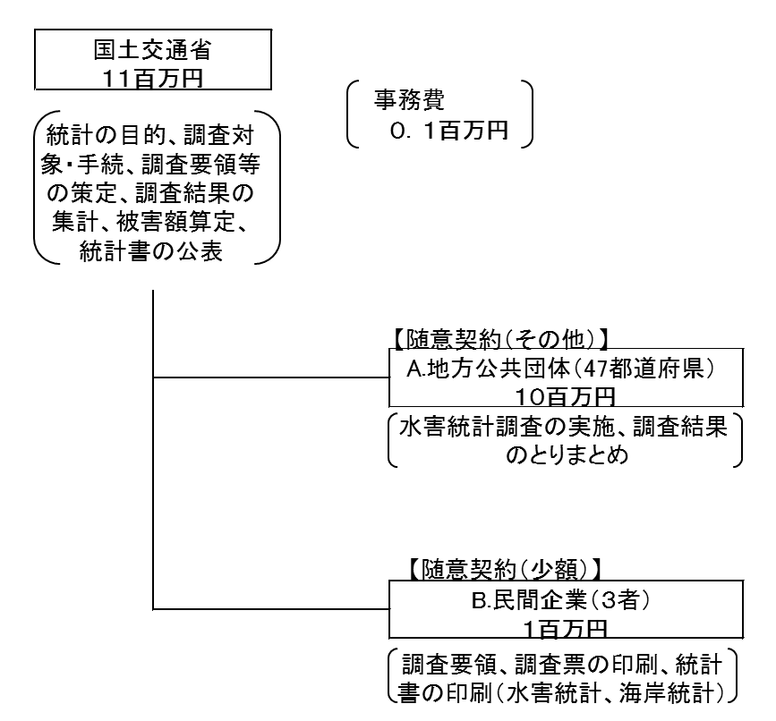

 |  |  | A.京都府 |  |  |  |  |  |  |  |  |  |  |  |  |  | B.(株)謄栄社
 |  |  | 費 目 |  |  |  | 使 途 |  |  |  |  |  |  | 金 額 (百万円） |  |  | 費 目 |  |  |  | 使 途 |  |  |  |  |  |  |  |  | 金 額 (百万円）
 |  |  | 直接人件費 |  |  |  | 直接人件費 |  |  |  |  |  |  | 0 |  |  | 印刷製本費 |  |  |  | 統計書の印刷（水害統計） |  |  |  |  |  |  |  |  | 1
 |  |  | 庁費 |  |  |  | 消耗品費、通信運搬費 |  |  |  |  |  |  | 0
...

